Composição AÇAO 9
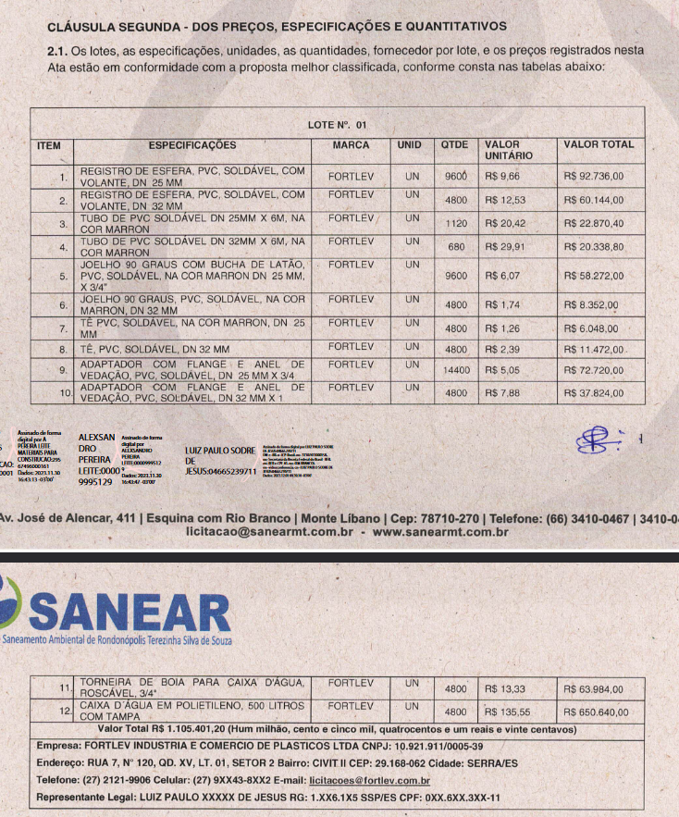
Composição COMPESA - 28.01.27U
Código |  | 28.01.27U
Código Alpha
Descrição |  | CAIXA D´AGUA EM POLIETILENO, 500 LITROS, COM ACESSÓRIOS (FORNECIMENTO E INSTALAÇÃO).
Data |  | 01/2023
Estado |  | Pernambuco
Tipo
Unidade |  | UN
Valor sem Desoneração |  | 555.5065
Valor com Desoneração |  | 679,06
 | codigo | Descrição | Tipo | Unidade | Valor sem Desoneração | Valor com Desoneração | Coeficiente | Valor sem Desoneração | Valor com Desoneração
C | 88267 | ENCANADOR OU BOMBEIRO HIDRÁULICO COM ENCARGOS COMPLEMENTARES | SEDI - SERVIÇOS DIVERSOS | H | 24,63 | 21,97 | 7,7 | 189.651 | 169,16
C | 88248 | AUXILIAR DE ENCANADOR OU BOMBEIRO HIDRÁULICO COM ENCARGOS COMPLEMENTARES | SEDI - SERVIÇOS DIVERSOS | H | 19,82 | 17,83 | 7,7 | 152.614 | 137,29
I | 00000067 | ADAPTADOR PVC, ROSCAVEL, COM FLANGES E ANEL DE VEDACAO, 1/2", PARA CAIXA D' AGUA | Material | UN | 5.05 | 17,23 | 1,0 | 5.05 | 17,23
I | 00000088 | ADAPTADOR PVC SOLDAVEL, LONGO, COM FLANGE LIVRE, 32 MM X 1", PARA CAIXA D' AGUA | Material | UN | 7.88 | 11,50 | 2,0 | 15.76 | 23,00
I | 00007140 | , | Material | UN | 1.26 | 4,00 | 1,0 | 1.26 | 4,00
I | 00000119 | ADESIVO PLASTICO PARA PVC, BISNAGA COM 75 GR | Material | UN | 7,50 | 7,50 | 0,4 | 3 | 3,00
I | 00003148 | FITA VEDA ROSCA EM ROLOS DE 18 MM X 50 M (L X C) | Material | UN | 11,43 | 11,43 | 0,3 | 3.429 | 3,42
I | 00003536 | JOELHO PVC, SOLDAVEL, 90 GRAUS, 32 MM, COR MARROM, PARA AGUA FRIA PREDIAL | Material | UN | 6.07 | 2,57 | 1,0 | 6.07 | 2,57
I | 00009868 | TUBO PVC, SOLDAVEL, DE 25 MM, AGUA FRIA (NBR-5648) | Material | M | 3.41 | 4,40 | 1,5 | 5.1125 | 6,60
I | 00009869 | TUBO PVC, SOLDAVEL, DE 32 MM, AGUA FRIA (NBR-5648) | Material | M | 4.99 | 9,49 | 2,0 | 9.97 | 18,98
I | 00011823 | TORNEIRA PLASTICA DE BOIA PARA CAIXA DE DESCARGA, 1/2", BALAO E TORNEIRA PLASTICOS, COM HASTE METALICA | Material | UN | 13.33 | 5,87 | 1,0 | 13.33 | 5,87
I | 00011675 | REGISTRO DE ESFERA, PVC, COM VOLANTE, VS, SOLDAVEL, DN 32 MM, COM CORPO DIVIDIDO | Material | UN | 9.66 | 38,92 | 1,0 | 9.66 | 38,92
I | 00034637 | CAIXA D'AGUA EM POLIETILENO 500 LITROS, COM TAMPA | Material | UN | 135.55 | 235,97 | 1,0 | 135.55 | 235,97
I | 00000096 | ADAPTADOR PVC SOLDAVEL, COM FLANGE E ANEL DE VEDACAO, 25 MM X 3/4", PARA CAIXA D'AGUA | Material | UN | 5.05 | 13,05 | 1,0 | 5.05 | 13,05

